Sheet1
벨로체 다이어리
STI : 02 6673 4900 , Fax : 02 6406 6543
배송주소:
제품명 | 벨로체 다이어리
이미지 | 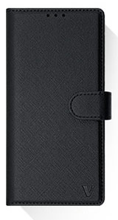 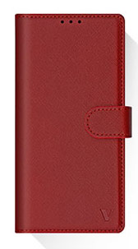 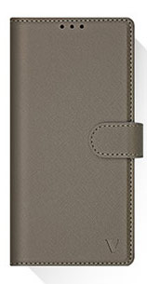 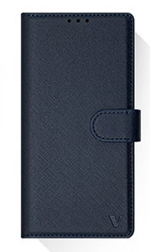
기종/색상 | 블랙 | 네이비 | 레드 | 카키그레이
갤럭시S21(G991)
갤럭시S21플러스(G996)
갤럭시S21울트라(G998)
갤럭시S22(S901)
갤럭시S22플러스(S906)
갤럭시S22울트라(S908)
갤럭시S23 FE(S711)
갤럭시S23(S911)
갤럭시S23플러스(S916)
갤럭시S23울트라(S918)
갤럭시노트20(N981)
갤럭시노트20울트라(N986)
갤럭시A22(A226)/갤럭시와이드5(E426)
갤럭시A32 LTE(A325)
갤럭시A13(A135)
갤럭시A23(A235)/갤럭시M23(M236)
갤럭시A33(A336)
갤럭시A53(A536)
갤럭시A24(A245)
갤럭시A34(A346)
갤럭시A54(A546)
갤럭시M33(M336)
갤럭시M53(M536)

